关系图
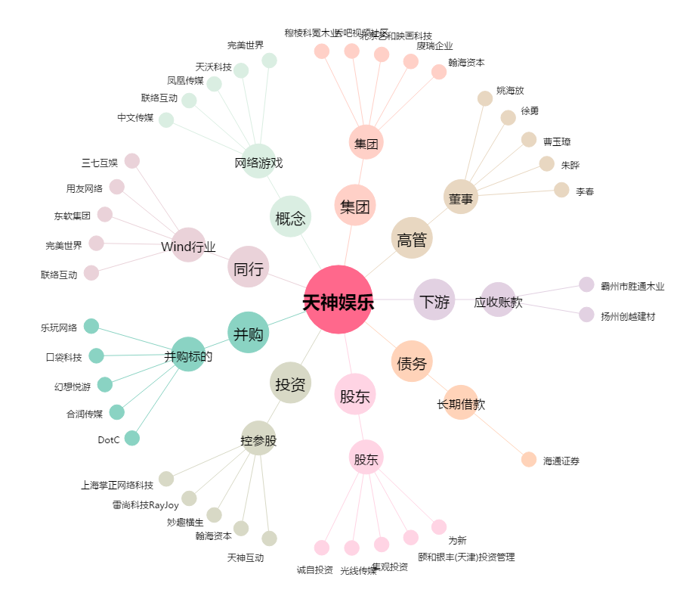
天神娱乐[002354.SZ] - 关系概览图

